CollectiveAccess
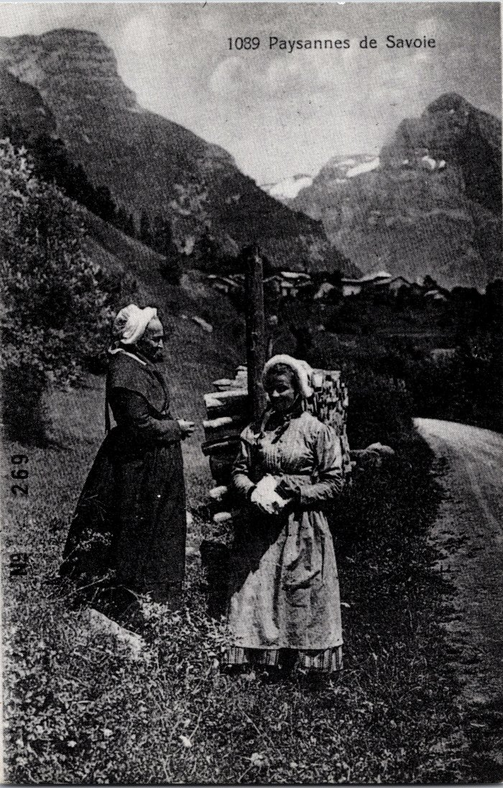
Image | Object | Description | Date
 | Carte postale "Paysanne de Savoie" au Crot (2-019) | Carte postale "Paysanne de Savoie" au Crot
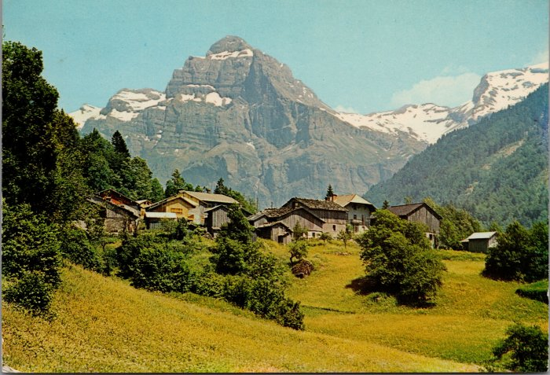 | Photo du village du Crot (2-1956) | Photo du village du Crot
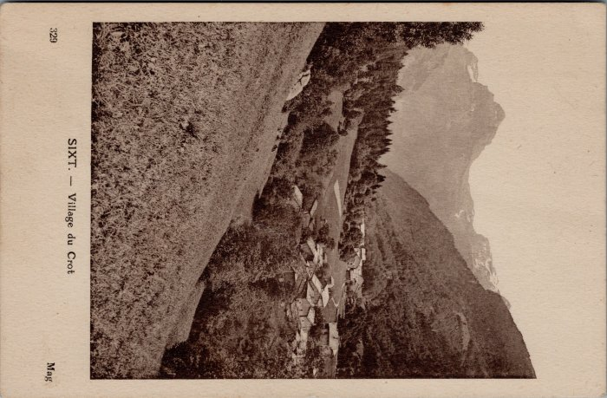 | Carte postale village du Crot (32-004) | Carte postale village du Crot

